Hoja1
ITEM | ACUERDOS | DESCRIPCIÓN | EVIDENCIA | COMENTARIO
1 | Resultado esperado en PPS e IPS | Se acordó que es necesario colocar un resultado esperado que represente el objetivo del caso de prueba | 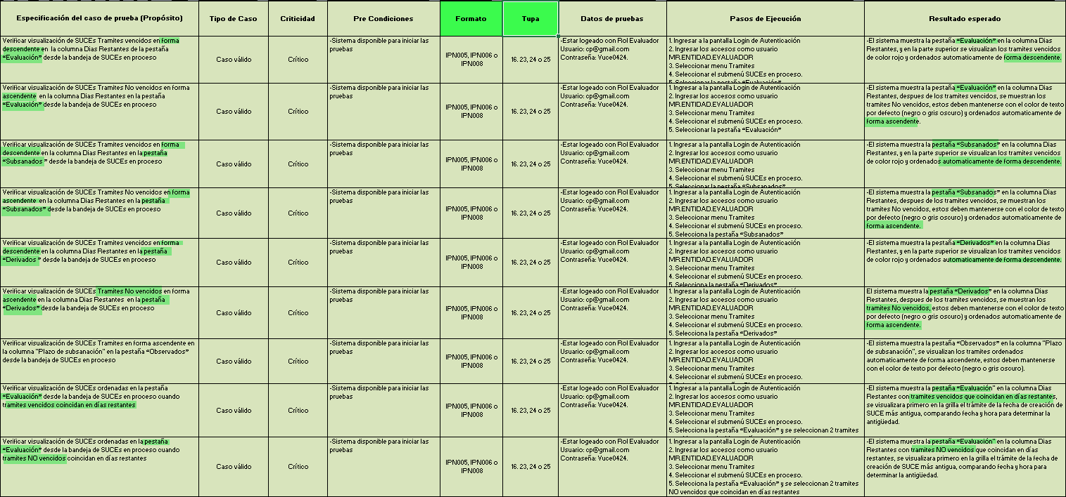 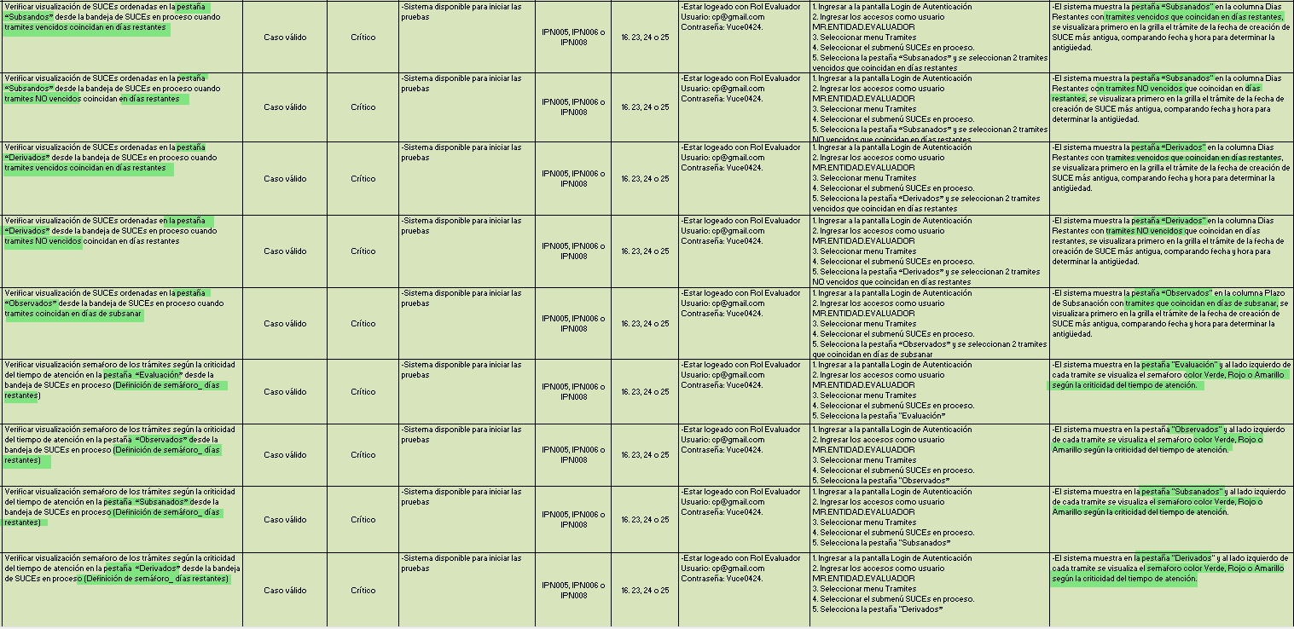 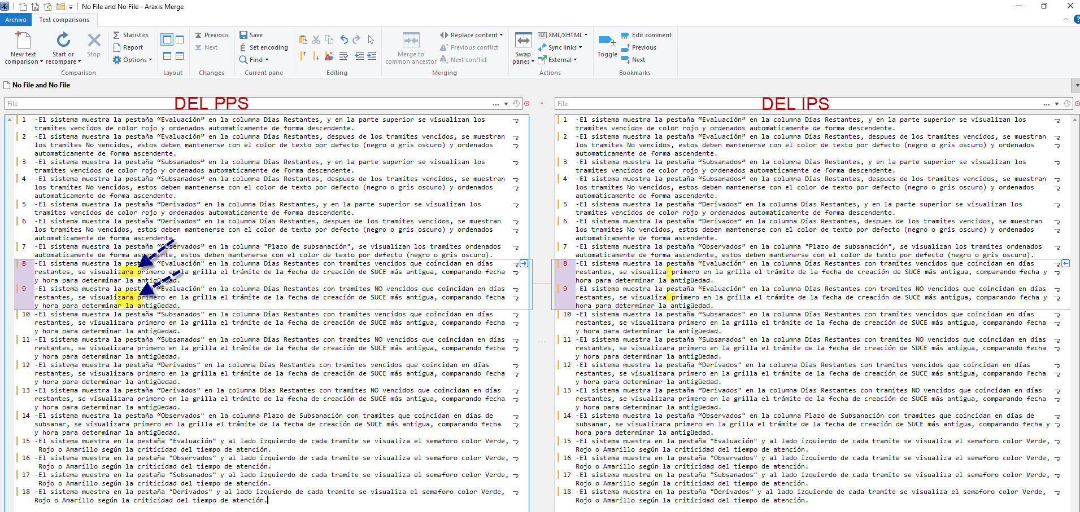 | Se validó en el Objetivo de la Prueba del PPS Vs los Resultados esperados, se confirma que sí esta alineados de manera EXITOSA Se validó en los Resultados Esperados del PPS vs los Resultados Esperados del IPS, se halló una LEVE DIFERENCIA para los casos 8 y 9 . Por todos los casos se ven alineados al pie de la letra de manera EXITOSA
2 | Correspondencia entre PPS e IPS | Se debe asegurar que el contenido del IPS corresponda exactamente con lo indicado en el PPS, incluyendo el nombre del caso, pasos y resultados esperados, Cantidades y resúmenes | 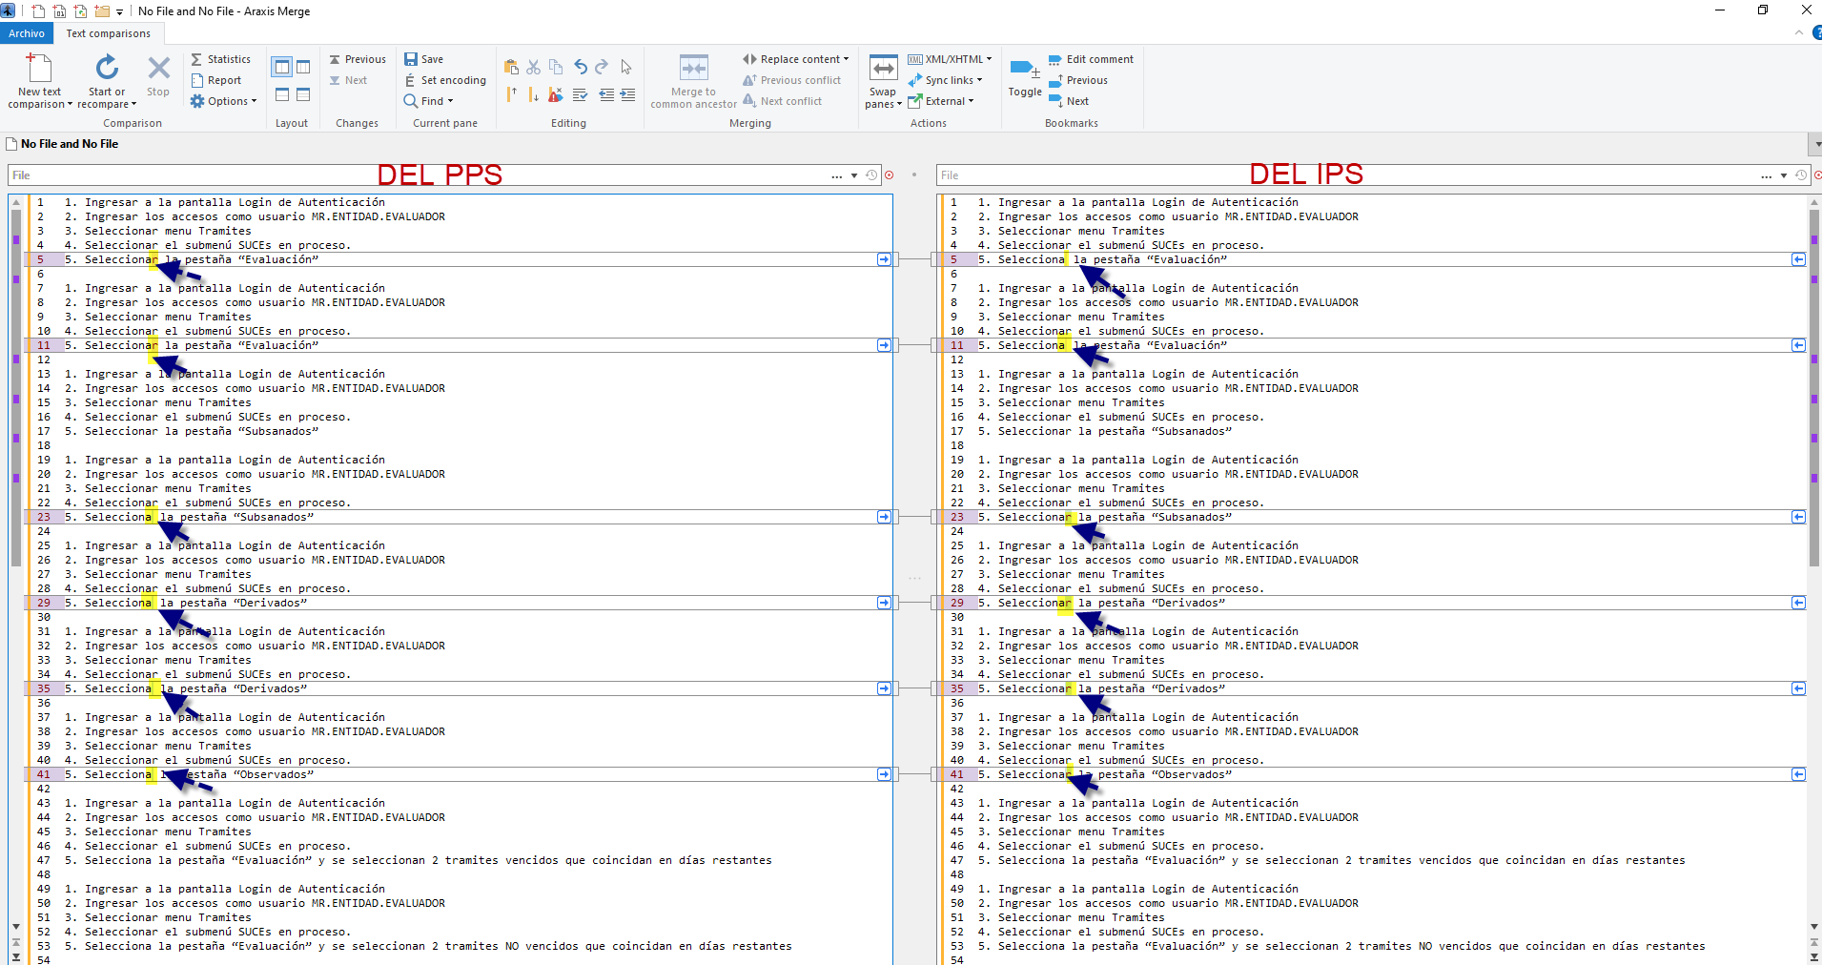 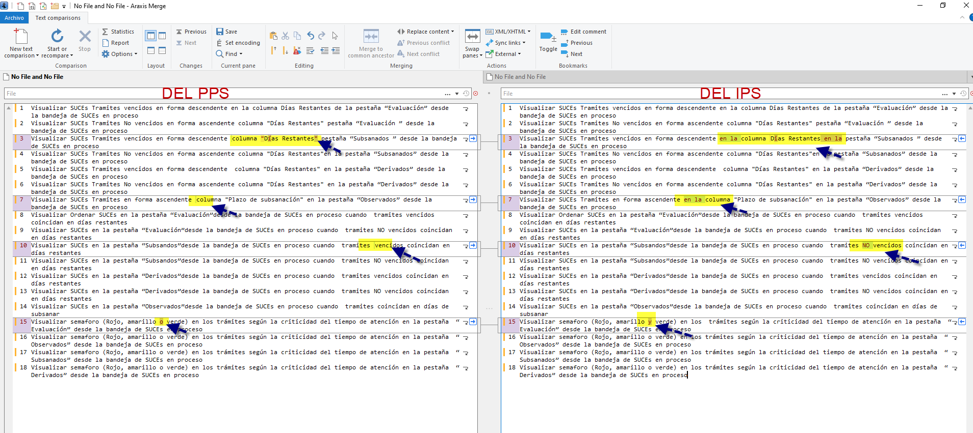 | Se validó todos los Pasos del PPS vs los Pasos del IPS, se halló una LEVE DIFERENCIA para los casos 1,2,4,5,6,7 . Por todos los pasos se ven alineados al pie de la letra de manera EXITOSA Se validó todos los nombres de casos del PPS vs los Nombres del IPS, se halló una LEVE DIFERENCIA para los casos 1,2,4,5,6,7 . Por todos los pasos se ven alineados al pie de la letra de manera EXITOSA
 |  | Llenar los estados de los índices en esos documentos PPS e IPS (Si en el PPS dice conforme en el IPS también )
3 | Estilo de redacción | Se sugiere que los Nombres y el Propósito de los casos de pruebas estén redactados con verbos infinitivos. (ej. "Ingresar", "Verificar").
 |  | Se sugiere que los pasos de ejecución estén redactados como acciones (ej. "Se Ingresa", " Se Verifica").
 |  | El resultado esperado debe comenzar con la palabra "que" (ej. “El sistema muestra…”, “Se muestra que el sistema…”).
4 | Uso de evidencias en IPS | Se puede condensar múltiples pasos en una sola imagen si es posible, siempre y cuando se evidencie adecuadamente el flujo completo
 |  | No evidenciar paso a paso innecesariamente, a fin de optimizar la documentación sin perder claridad de las acciones para llegar al resultado esperado
5 | Casos "No aplica" | Cuando un caso de prueba no aplica, debe marcarse tanto en el PPS como en el IPS, con una justificación clara (ej. cambio en la HU, eliminación de criterios)
 |  | Agregar en los comentarios de los índices una breve descripción del desistimiento del caso por no Aplica
6 | Precondiciones y datos de prueba | Se acordó que las precondiciones deben especificarse claramente para que los pasos de ejecución no sean repetitivos (por ejemplo, "loguearse al sistema").
 |  | Cuando un caso de prueba depende de otro se debe especificar en las precondiciones para no agregar en los pasos de ejecución lo mismo del caso que se depende
7 | Responsabilidad del analista | El analista que ejecuta o cierra una HU es responsable de toda la HU, incluso de casos heredados
 |  | Se sugiere realizar pruebas de regresión completas cuando se heredan casos de prueba, ya que la conformidad de Calidad del producto lo da el Analista que cierra entregando el PPS e IPS
8 | Actualización ante cambios en la HU | Si una HU es modificada, debe actualizarse también el PPS e IPS para mantener la consistencia documental
 |  | Esto aplica incluso si ya se cuenta con evidencias previas del sistema
9 | Estandarización propuesta del IPS | Se propuso un modelo de IPS que contenga: - Nombre del caso de prueba. - Pasos de ejecución (agrupados si es posible). - Resultado esperado al final, claramente redactado. - Evitar pantallas innecesarias.
10 | Estandarización de correo de Conformidad de Pruebas de cierre de HU (Fin de la regresión y entrega de documentos PPS e IPS culminados con casos cerrados) | Solo se envía el correo con el cierre de todos los casos (Casos conformes + no aplica(desestimados)

